상품제안서
[칼라인쇄] 클리어화일(스프링) 10P/20P | 상품코드: F18213

 |  |  |  |  |  |  | 02-412-0044 | www.easy1.co.kr
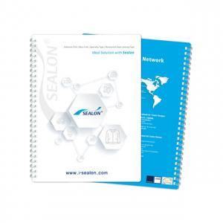

【상세/제작정보】 | 50*100

【인쇄/포장옵션】 | 풀칼라 / 포장불가능

【공급단가】 | 수량 | 300~ | 500~ | 1,000~ | 3,000~ | 5,000~
*VAT별도 | 10P | 2,290원 | 2,210원 | 2,130원 | 2,050원 | 1,960원
 | 20P | 2,570원 | 2,480원 | 2,390원 | 2,300원 | 2,200원

【상품 URL】 | https://dev.easy1.co.kr:443/src/goods_detail.php?gdno=18213

